Capa


Tabela de Preços e Regras de Regime Convencionado

01 de fevereiro de 2026

 | Versão 7 – 01 de fevereiro de 2026

RC - Procedimentos faturacao
ÍNDICE
FATURAÇÃO ONLINE
PROCEDIMENTOS PARA A SUBMISSÃO DA FATURAÇÃO
1 | Quando a ADSE não exige copagamento do beneficiário ou o Prestador opte por não proceder à cobrança do copagamento fixado na tabela, a fatura recibo poderá ser substituída por uma declaração numerada que deve conter a informação expressa no modelo proposto, com a referência “Modelo I”, ou por qualquer outro modelo de documento, desde que previamente aprovado pela ADSE.
 | Modelo I
 | 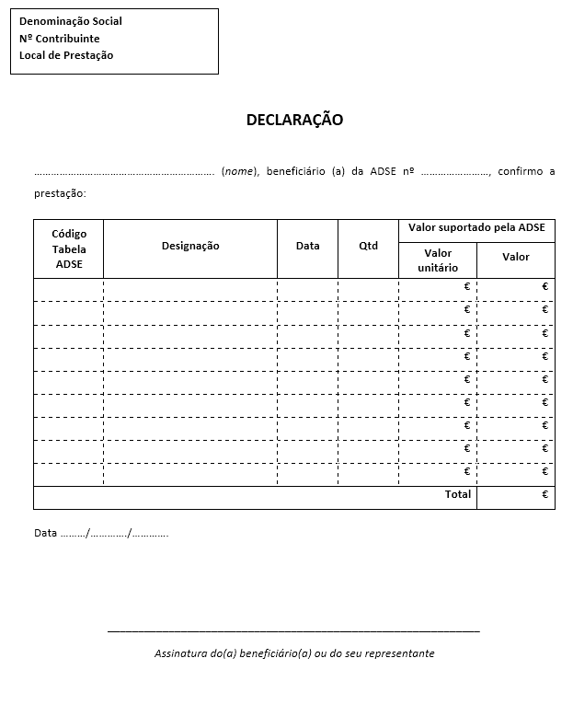
2 | A faturação de próteses intraoperatórias à ADSE obriga ao preenchimento completo da declaração Modelo I-A. O Prestador poderá utilizar outro modelo de declaração, desde que contenha a referência “Modelo I-A”, bem como todos os elementos constantes no modelo abaixo apresentado, e sempre que o modelo utilizado se encontre previamente aprovado pela ADSE. O Código do Dispositivo Médico (CDM) encontra-se disponível no sítio do INFARMED. É dispensado o envio da declaração quando, no documento de copagamento, constam os elementos: CDM, modelo/designação, quantidade, valor unitário e valor total.
 | Modelo I-A
 | 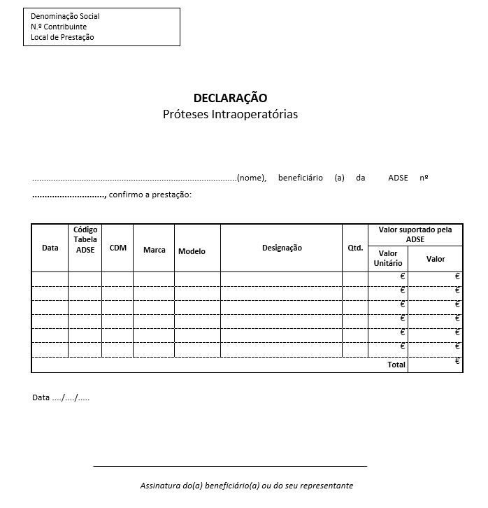
3 | A faturação de medicamentos antineoplásicos e imunomoduladores à ADSE obriga ao preenchimento completo da declaração Modelo I-B. O Prestador poderá utilizar outro modelo de declaração, desde que contenha a referência “Modelo I-B”, bem como todos os elementos constantes no modelo abaixo apresentado, e sempre que o modelo utilizado se encontre previamente aprovado pela ADSE. O Código Hospitalar Nacional do Medicamento (CHNM) encontra-se disponível no sítio do INFARMED. É dispensado o envio da declaração quando no documento de copagamento constam os elementos: CHNM, designação, dosagem, quantidade, valor unitário e valor total.
 | Modelo I-B
 | 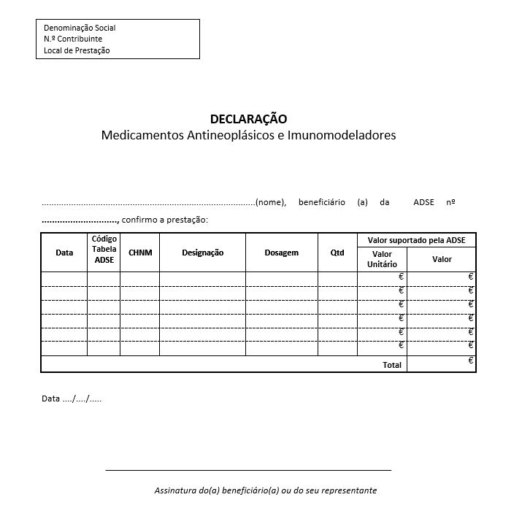
4 | A faturação de transportes à ADSE obriga ao preenchimento completo da declaração Modelo I-C. O Prestador poderá utilizar outro modelo de declaração, desde que contenha a referência “Modelo I-C”, bem como todos os elementos constantes no modelo abaixo apresentado, e sempre que o modelo utilizado se encontre previamente aprovado pela ADSE.
 | Modelo I-C

5 | A prescrição médica, quer seja emitida em software de prescrições (prescrição eletrónica) ou de forma manual, deve identificar claramente: - o médico prescritor (nome, especialidade médica e número da cédula profissional da Ordem dos Médicos), - sendo obrigatória a aposição de vinheta identificativa do local de prescrição e do médico prescritor no caso das prescrições manuais, emitidas por entidades do SNS. A prescrição deve identificar o tratamento ou ato médico nos termos em que os mesmos constam nas tabelas da ADSE, devendo ser identificada a quantidade prescrita de cada tratamento ou ato médico. Não se aceitam as prescrições que dificultem a boa leitura, que apresentem correções, rasuras, recortes ou quaisquer outras modificações, bem como listagens de atos, transcrições ou qualquer outro documento substituto das prescrições, sendo tais motivos para a rejeição do documento.
6 | O documento relativo ao copagamento do beneficiário deverá obedecer aos requisitos legais e apresentar os seguintes elementos: a) Nome, n.º de identificação fiscal (NIF) e número de beneficiário da ADSE; b) Para cada ato/cuidado de saúde faturado, indicação do código, designação, quantidade e respetivo copagamento do beneficiário; c) Data da realização dos atos ou cuidados; d) Local de prestação; e) N.º de dente (caso seja aplicável, conforme a respetiva tabela); f) Texto "Convenção ADSE", de forma Expressamente e de forma bastante visível e legível; g) Nº do CHNM/CDM (caso aplicável).
 | ESPECIFICAÇÕES TÉCNICAS
 | A faturação online permite ao prestador a integração dos seus sistemas de informação com os sistemas de informação da ADSE, para registar a faturação em tempo real dos atos médicos faturados a beneficiários da ADSE. A faturação dos atos médicos praticados com os respetivos suportes digitais (fatura de copagamento e prescrições) tem de ser inserida até trinta dias corridos após a maior data de ato médico constante do documento. (D + 30 dias corridos/consecutivos). Este serviço de validação e faturação em tempo real dispensa a remessa em papel, substituindo-a pelo envio em suporte digital dos seguintes documentos: a) Fatura; b) Documentos de suporte: • Cópia ou duplicado da fatura / fatura-recibo de copagamento do beneficiário (obedecendo ao acima referido em 6.); • Prescrição médica; • Relatório/declaração médica; • Prova de receção de produtos sanguíneos e relatório de controlo de transfusão (quando aplicável); • Fatura do Instituto Português do Sangue e da Transplantação (IPST) comprovativa do material de transplante (quando aplicável); • Autorização de Utilização Especial (AUE) e fatura de aquisição de medicamentos em rotura no mercado nacional (quando aplicável); • Quando não há copagamento deverá ser emitida uma declaração numerada com a descrição dos atos (Declaração Modelo I). c) Documentos de quitação relativos aos pagamentos já efetuados pela ADSE; d) Respetivas notas de crédito/débito sempre que o Prestador identifique quaisquer movimentos de regularização na conta corrente. No entanto, o prestador compromete-se a manter o suporte físico dos documentos, para verificação/auditoria por parte da ADSE. O prazo de conservação de documentos previstos no CIVA (código do IVA) e do CIRC (código do IRC) é de dez anos. A faturação online está disponível através de dois métodos de adesão: a) Via integração de serviços entre aplicações informáticas do prestador e da ADSE. O sistema a implementar implica uma ligação, através de uma integração por invocação de Webservice

 | Para informação mais detalhada estão disponíveis em https://bit.ly/Doc_faturacao_ADSE os manuais que detalham o funcionamento da faturação online e que agregam todas as especificações e demais informação técnica. Esta informação genérica não desobriga o prestador de consultar toda a informação disponível e atualizada sobre esta matéria no link supra identificado e de aplicar as regras de faturação nela previstas. A fatura poderá passar pelos seguintes estados:

